2022_01_data
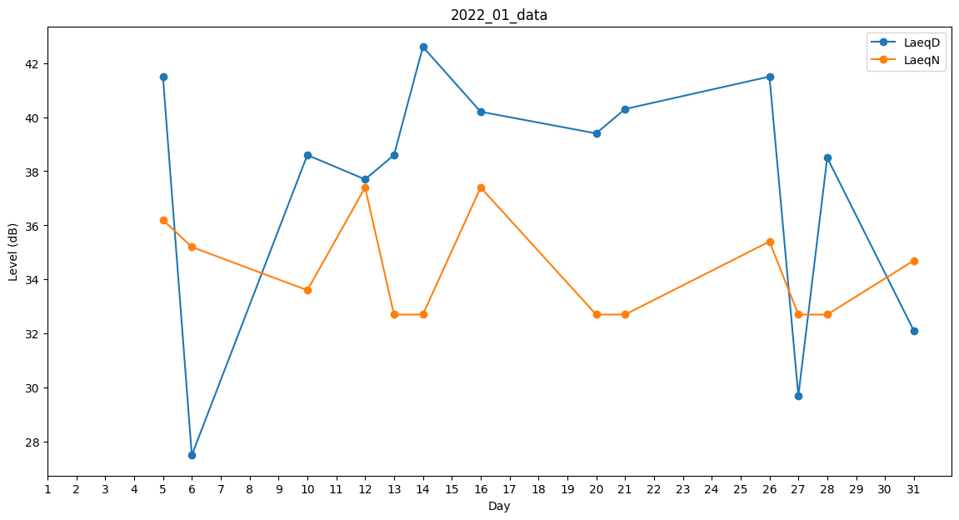
Day | LaeqD | LaeqN
1 | 32.1 | 0
2 | 37.2 | 0
3 | 0 | 30.8
4 | 35.6 | 0
5 | 41.5 | 36.2
6 | 27.5 | 35.2
7 | 38.4 | 0
8 | 0 | 0
9 | 0 | 0
10 | 38.6 | 33.6
11 | 35.4 | 0
12 | 37.7 | 37.4
13 | 38.6 | 32.7
14 | 42.6 | 32.7
15 | 39.4 | 0
16 | 40.2 | 37.4
17 | 39.4 | 0
18 | 0 | 0
19 | 38.9 | 0
20 | 39.4 | 32.7
21 | 40.3 | 32.7
22 | 40.3 | 0
23 | 37 | 0
24 | 0 | 33.7
25 | 0 | 0
26 | 41.5 | 35.4
27 | 29.7 | 32.7
28 | 38.5 | 32.7
29 | 37 | 0
30 | 42.3 | 0
31 | 32.1 | 34.7

